Sheet1
Fe3O4 in water | <- n (2.42) | A_TWA | NiO in water | <- n (2.2) | A_TWA | n_1 | 2.42 | 2.2
Zr |  |  | ZrN |  |  | n_2 | 1.33
Al2O3 | 1.76 | 0.17948077765 | SiO2 | 1.46 | 0.048262695548 | n_3 | ?
ZrO2 | 2.13 | 0.30946122968 | TiO2 | 2.55 | 0.36098686311
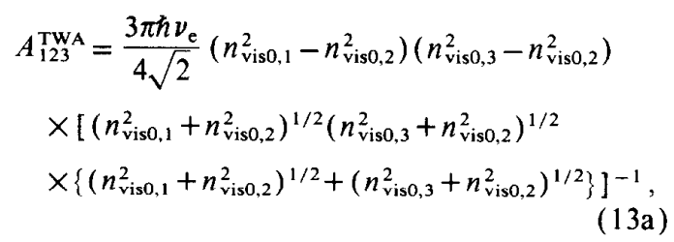
TiO2 | 2.55 | 0.43216798196 | Zr
TiB2 | 2.7 | 0.47049110004 | Al2O3 | 1.76 | 0.1506300269
MgO | 1.73 | 0.16795241617 | ZrO2 | 2.13 | 0.25911831236
ZrC |  |  | TiN | 1.35 | 0.0075658113375
CeO2 | 2.2 | 0.33163049692 | ZrC
SiO2 | 1.46 | 0.057394693298 | CeO2 | 2.2 | 0.27756464678
TiC |  |  | TiC
ZrN |  |  | TiB2 | 2.7 | 0.39267929914

